Urbanität
Verstädterungsgrad österreichischer Gemeinden
Quelle: Europäische Kommission, Kartographie: Statistik Austria.

Mit dem Verstädterungsgrad, im Nationalen Bildungsbericht auch Urbanisierungsgrad genannt, hat die Generaldirektion Regionalpolitik und Stadtentwicklung der Europäischen Kommission eine Charakterisierung von Verwaltungseinheiten (LAU2) nach Besiedelungsdichte geschaffen (Europäische Kommission, 2016a). In Österreich erfolgt diese Charakterisierung auf Ebene der Gemeinden. Abhängig vom Anteil der Bevölkerung in städtischen Ballungsgebieten und städtischen Zentren werden die Verwaltungseinheiten drei Gebietstypen zugeordnet:
 | Charakterisierung | Typische Siedlungsstruktur | Bezeichnung im NBB 2018
 | dicht besiedelte Gebiete | Städte | dicht besiedelt (überwiegend städtisch)
 | Gebiete mit mittlerer Bevölkerungsdichte | Kleinere Städte und Vororte | mittel besiedelt
 | dünn besiedelte Gebiete | Ländliche Gebiete | dünn besiedelt (überwiegend ländlich)

Im Jahr 2011 wurde die Methode der Zuordnung reformiert*, zur vergleichenden Illustration siehe die folgenden beiden Abbildungen. Aufgrund dieser Reform können Ergebnisse einzelner Kennzahlen im NBB 2018 von jenen Ergebnissen im NBB 2015 abweichen. Dies betrifft die Ergebnisse der Bildungsstandardüberprüfungen in Mathematik im Jahr 2013 und auch in Deutsch im Jahr 2015 sowie die Ergebnisse aus der BIST-Baseline der Jahre 2009 und 2010, denen im NBB 2018 die aktuelle Zuordnungsform zugrunde gelegt wurde.

Anmerkungen: *Bis ins Jahr 2011 wurden zusammenhängende Verwaltungseinheiten abhängig von Bevölkerungsdichte und benachbarten Gebieten den drei Gebietstypen zugeordnet. Details zum Vorgehen bis 2011 siehe bei der Europäischen Kommission (2010, S. 137) unter DEGURBA. Im Jahr 2011 hat die Europäsiche Kommission die Methode der Zuordnung reformiert. Ab dem Jahr 2012 werden zunächst 1 km² großen Rasterzellen drei Kategorien zugeordnet. Für die Zuordnung der (unterschiedlich großen) Verwaltungseinheiten zu den drei Gebietstypen ist im nächsten Schritt der vorwiegende Typ von Rasterzellen ausschlaggebend. So werden Verzerrungen aufgrund unterschiedlich großer Verwaltungseinheiten verringert. Details zur Zuordnung und zur Anpassung der Methode im Jahr 2012 finden sich auf der Internetpräsenz der Europäischen Kommission (2016b), ebenso die Zuordnung der Verwaltungseinheiten in der EU nach aktuellem Vorgehen (Europäische Kommission, 2016c). Zuordnung und Karten für Österreich finden sich bei Statistik Austria (2019).

Literatur
Europäische Kommission (2010). EU Labour force survey. Explanatory notes. Verfügbar unter
 | http://ec.europa.eu/eurostat/documents/1978984/6037342/EU-LFS-explanatory-notes-from-2011-onwards.pdf
Europäische Kommission (2016a). Verstädterungsgrad: Übersicht. Verfügbar unter
 | http://ec.europa.eu/eurostat/de/web/degree-of-urbanisation/overview
Europäische Kommission (2016b). Verstädterungsgrad: Methodologie. Verfügbar unter
 | http://ec.europa.eu/eurostat/de/web/degree-of-urbanisation/methodology
Europäische Kommission (2016c). Correspondence table. Degree of Urbanisation (DEGURBA) - Local Administrative Units. Verfügbar unter
 | http://ec.europa.eu/eurostat/ramon/miscellaneous/index.cfm?TargetUrl=DSP_DEGURBA
Statistik Austria (2019). Regionale Gliederungen: Stadt-Land. Verfügbar unter
 | http://statistik.at/web_de/klassifikationen/regionale_gliederungen/stadt_land/index.html

Verstädterungsgrad österreichischer Gemeinden (gemäß Zuordnungsmethode ab 2012)
Betrifft die folgenden Abbildungen im NBB 2018: A3.b, A3.d, A3.e, A3.g, A3.i, B3.m, B5.d, B5.g, C3.a, C3.b, C4.c, C4.d, C5.a, C5.d, C5.f, C5.g, C5.h, C6.a, C6.b, C7.g, D3.a, D3.d, D3.g, D3.j, D4.a, D4.b, D4.e, D4.h, D4.i, D4.l, D7.b, D7.c, E1.b, E1.c, E2.g ;Tab. C2.a, Tab. D7.a; sowie die folgenden Abbildungen im NBB 2015: B2.a, C1.g, C1.h

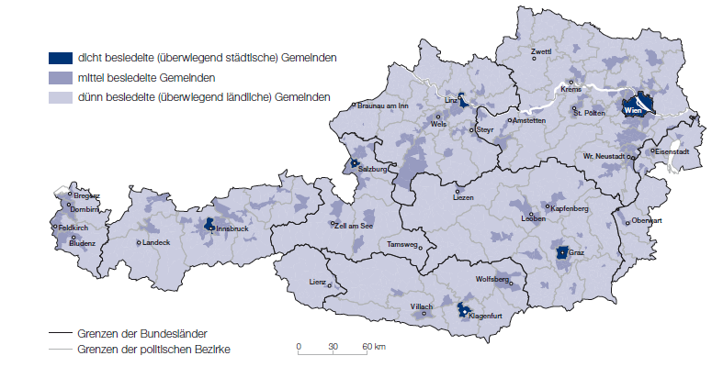

Quelle: Europäische Kommission 2019, Kartographie: Statistik Austria.
Erstellt am 01.01.2019.

Verstädterungsgrad österreichischer Gemeinden (gemäß Zuordnungsmethode bis 2011)
Betrifft die folgenden Abbildungen im NBB 2015: C1.n, C4.a, D4.a, D4.c, D5.a, D5.c, D5.d, D5.f, D5.g; Tabelle C7.a
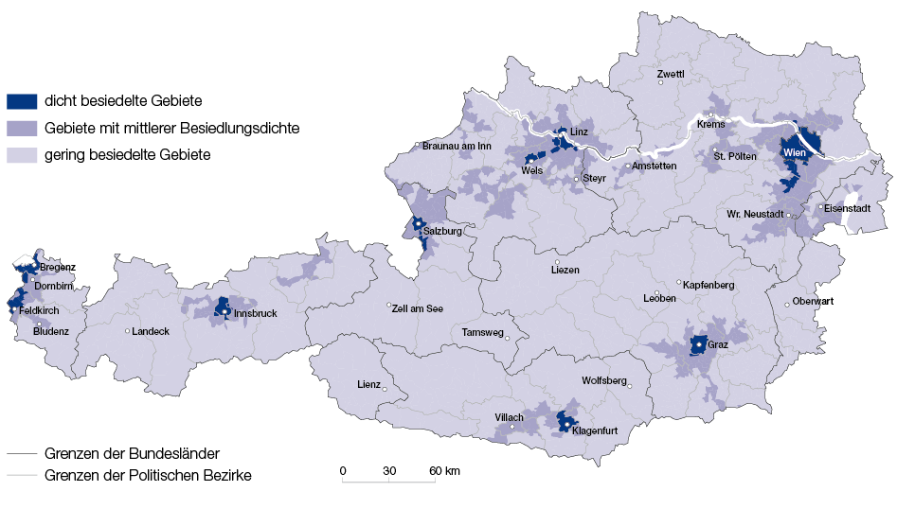

Quelle: Europäische Kommission 2011, Kartographie: Statistik Austria.
Erstellt am 19.04.2016.

